关系图
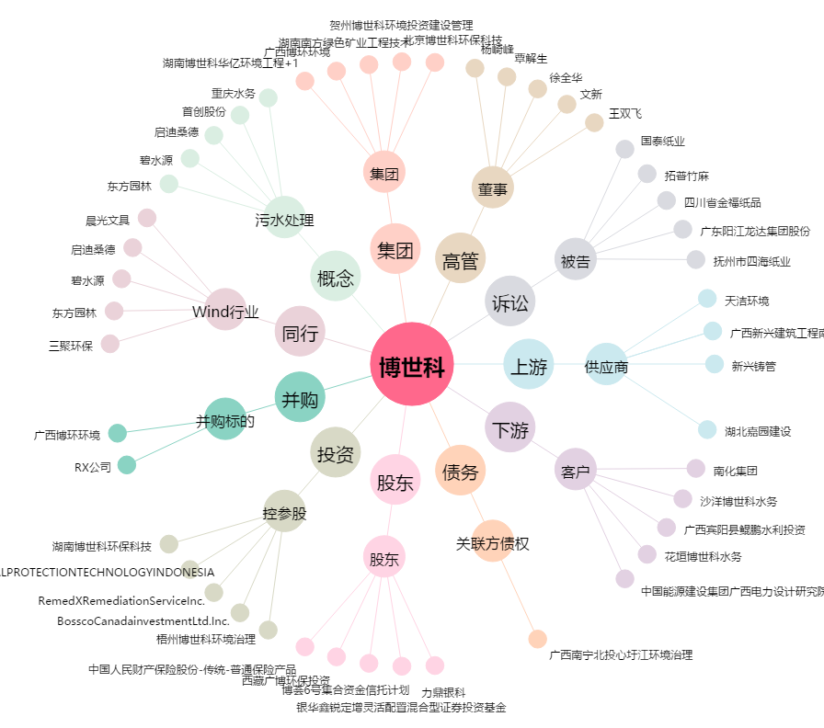
博世科[300422.SZ] - 关系概览图

